历史信息记录
智能作业指示系统 SAK系统 |  |  |  |  |  |  | 大分类 |  |  |  |  |  |  | 中分类 |  |  |  |  |  | 小分类
 |  |  |  |  |  |  | 设计 |  |  |  |  |  |  | 详细设计 |  |  |  |  |  | 通用提示框 画面设计
 |  |  |  |  |  |  | 资料No. |  |  |  | 作成日 |  |  |  |  | 更新日 |  |  |  | Version |  |  |  | 页
 |  |  |  |  |  |  |  |  |  |  |  |  |  |  |  | - |  |  |  | 0.1

 | 画面示意图
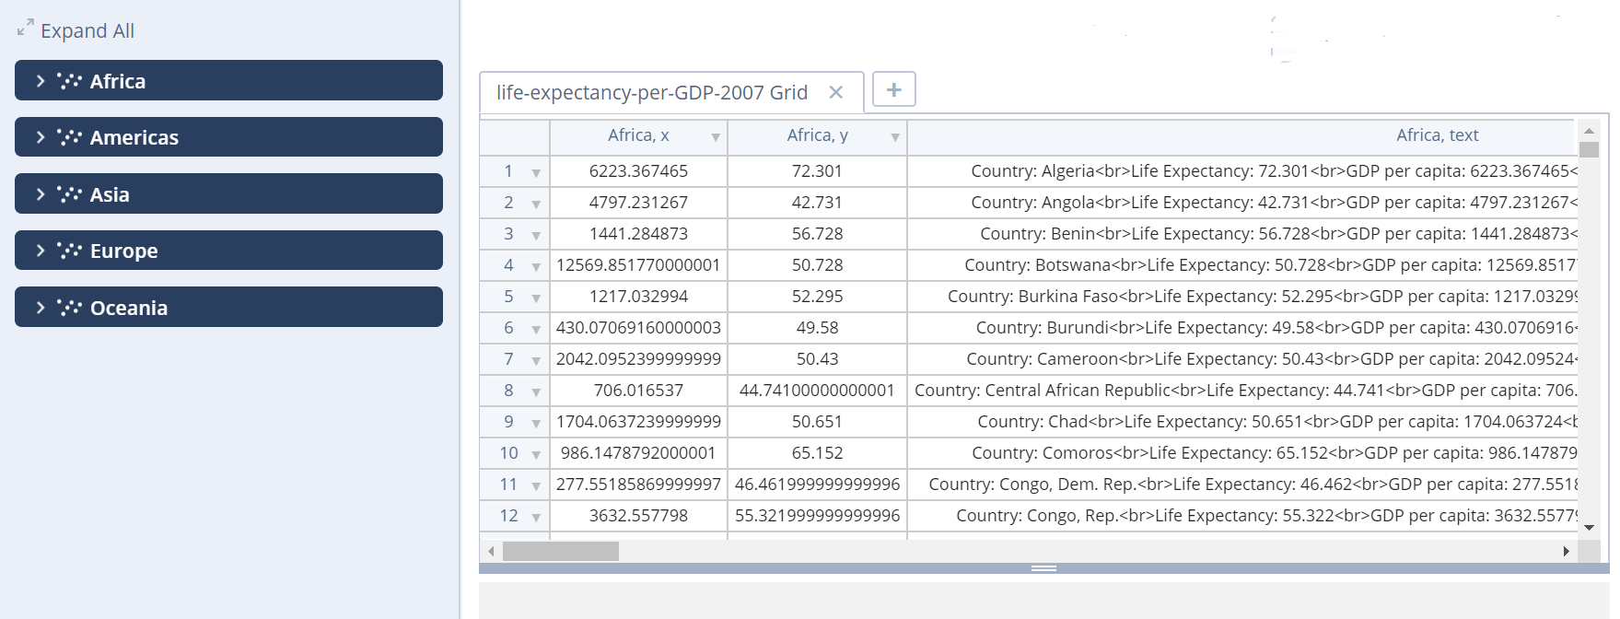

 |  |  | 详细处理

 |  |  |  | 1：Trace按钮名称改为查询，点击后会新建一个查询1
 |  |  |  | 2：default标签名称改为通用，里面包含
 |  |  |  | 3:BOM条件字段：BOM名称，BOM代码，BOM版本，备注，工作台，区域，物料数量，上一版本号 ，BOM状态（审核，发布，编辑）
 |  |  |  | 4:查询类型有BOM(弹出WEBview),作业程序(弹出WEBview)，产品历史记录
 |  |  |  | 5:布局参照该链接的布局https://plot.ly/create/?fid=chelsea_lyn:8648#/

 |  |  |  | 7：BOM和 作业程序查询后的点击行可进入webview
 |  |  |  | 8：子表表头显示主表被选择的行的信息
 |  |  |  | 9: 产品历史记录子表也要含有条件查询，字段可以动态化，目前无法定
 |  |  |  | 10：作业程序条件字段:作业程序代码，作业程序名称，BOM代码，BOM名称，BOM版本，作业程序版本，作业程序状态，上一版本号
 |  |  |  | 11: BOM与作业程序，有版本比较，比较只会当前显示的表内的2行进行比较，比较功能根据当前显示的表是否 是BOM和作业程序确定该功能是否有效
 |  |  |  |  | 比较结果可关闭，如果关闭左侧全部显示主表画面，点击比较容器
 |  |  |  | 12:每个子表和主表都可以导出PDF和CSV
 |  |  |  | 13.每个主表查询条件有字符串过滤和筛选，分组这3种模式
 |  |  |  | 14:要求点击比较功能时，显示对话框提示客户正在进行比较中。。。。，焦点锁定。
 |  |  |  | 15:主表显示的字段：BOM和作业程序显示字段时固定的，但是产品历史记录里的字段为不固定，提供客户可以勾选
 |  |  |  |  | （因为产品历史记录里的字段非常多，一次性都显示数据查看不直观）
 |  |  |  | 16：布局画面边框可拉

 |  |  |  |  |  |  |  |  |  | 表1 |  | 表2 |  |  | 表3
 |  | 查询表 |  |  |  |  |  |  |  | 主表画面
 |  |  |  | 表1
 |  |  |  |  |  | 通用
 |  |  |  |  |  |  |  | 表名称
 |  |  |  |  |  |  |  | 表类型
 |  |  |  |  |  |  |  | 开始时间
 |  |  |  |  |  |  |  | 结束时间
 |  |  |  |  |  | 条件
 |  |  |  |  |  |  |  | 条件1
 |  |  |  |  |  |  |  | 条件2
 |  |  |  |  |  |  |  | 条件3
 |  |  |  |  |  | 导出
 |  |  |  |  |  |  |  | PDF
 |  |  |  |  |  |  |  | CSV

 |  |  |  |  |  |  |  |  |  | 比较结果

 |  |  |  | 表2

 |  | 比较
 |  |  |  | 行 1:
 |  |  |  | 行 2：
 |  |  |  | 显示结果

查询1

 |  |  |  |  |  |  |  |  |  |  |  |  |  | 查询名称:

 |  |  |  |  |  |  |  |  |  |  |  |  |  | 查询类型:

 |  |  |  |  |  |  |  |  |  |  |  |  |  | BOM查询

 |  |  |  |  |  |  |  |  |  |  |  |  |  | 开始时间: |  |  | 日历控件 |  |  |  | 默认当天，最小单位天

 |  |  |  |  |  |  |  |  |  |  |  |  |  | 结束时间: |  |  | 日历控件

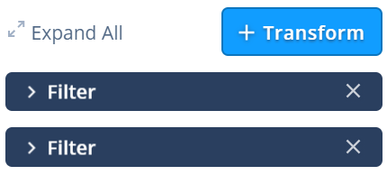
 |  |  |  |  |  |  |  |  |  |  |  |  |  |  |  |  |  |  |  |  | 查询条件，可增加

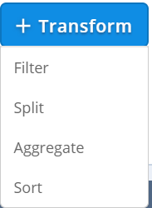

 | 条件方法
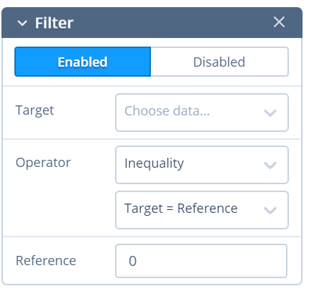
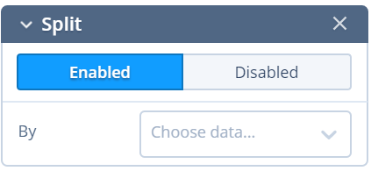
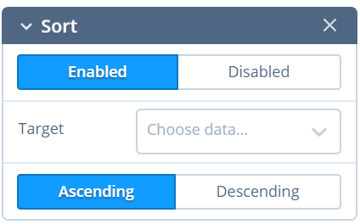

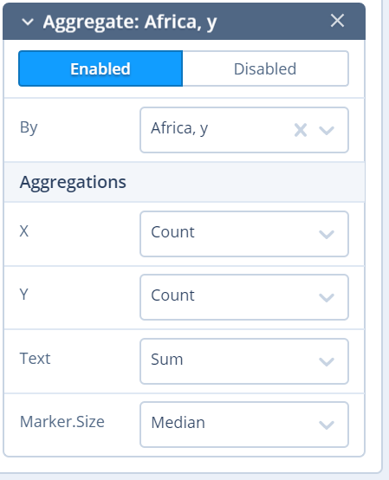

 |  | BOM子表

字段
字段
字段

 |  | 作业程序子表
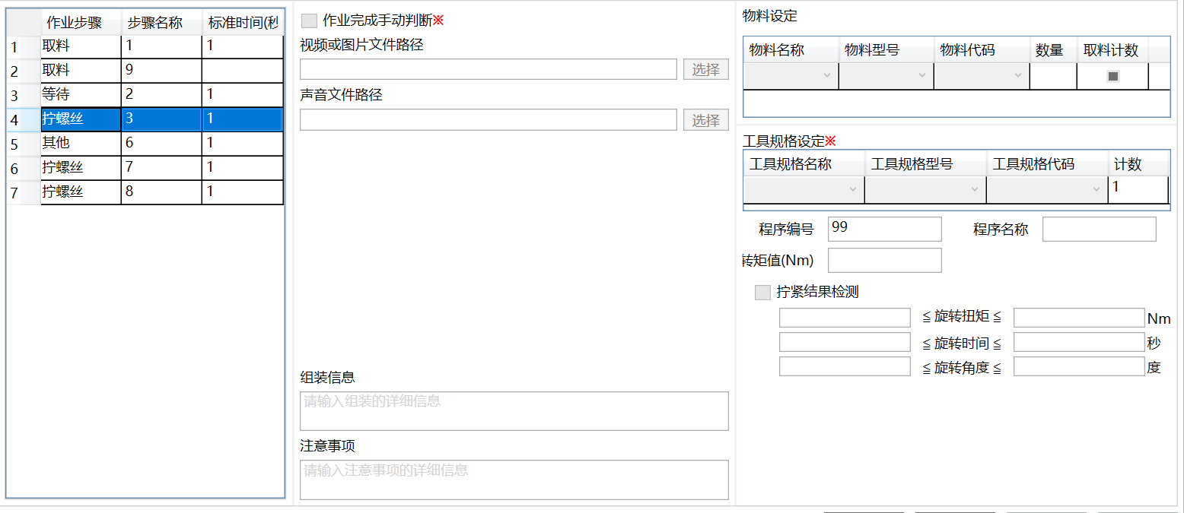

 |  | 产品历史记录子表

 |  | 字段1 |  | 字段2 |  | 字段3 |  | 字段4 | 字段5 |  | 字段6 |  | 字段7 |  | 字段8 | 字段9 |  | 字段10 | 字段11 | 字段12 |  | 字段13 | 字段14 |  | 字段15

数据分析
智能作业指示系统 SAK系统 |  |  |  |  |  |  |  | 大分类 |  |  | 中分类 |  | 小分类
 |  |  |  |  |  |  |  | 设计 |  |  | 详细设计 |  | 通用提示框 画面设计
 |  |  |  |  |  |  |  | 资料No. |  | 作成日 |  | 更新日 | Version | 页
 |  |  |  |  |  |  |  |  |  |  |  | - | 0.1

 | 画面示意图
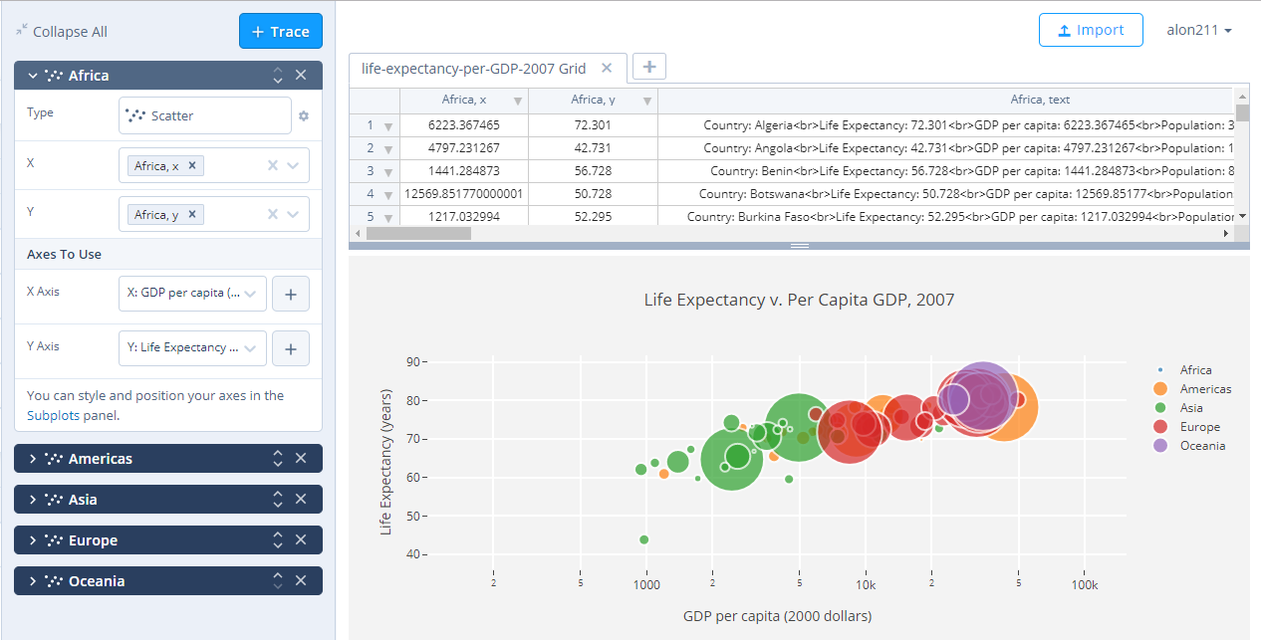

 |  |  | 详细处理

 |  |  |  | 1：数据分析画面只针对产品历史数据
 |  |  |  | 2：图表类型:scatter bar line area pie Radar
 |  |  |  | 3:布局画面边框可拉
 |  |  |  | 4:图表有指针功能可现实具体点的信息
 |  |  |  | 5:布局参照该链接的布局https://plot.ly/create/?fid=chelsea_lyn:8648#/
 |  |  |  | 6：产品历史记录有子表查询
 |  |  |  | 7：所有产品类型查询后的点击行可进入子表
 |  |  |  | 8：子表表头显示主表被选择的行的信息
 |  |  |  | 9: 产品历史记录子表也要含有条件查询，字段可以动态化，目前无法定
 |  |  |  | 10：作业程序条件字段:作业程序代码，作业程序名称，BOM代码，BOM名称，BOM版本，作业程序版本，作业程序状态，上一版本号
 |  |  |  | 11: BOM与作业程序，有版本比较，比较只会当前显示的表内的2行进行比较，比较功能根据当前显示的表是否 是BOM和作业程序确定该功能是否有效
 |  |  |  |  | 比较结果可关闭，如果关闭右侧全部显示主表画面，点击比较容器
 |  |  |  | 12:每个子表和主表都可以导出PDF和CSV
 |  |  |  | 13.每个主表查询条件有字符串过滤和筛选2中模式
 |  |  |  | 14:要求点击比较功能时，显示对话框提示客户正在进行比较中。。。。，焦点锁定。
 |  |  |  | 15:主表显示的字段：BOM和作业程序显示字段时固定的，但是产品历史记录里的字段为不固定，提供客户可以勾选
 |  |  |  |  | （因为产品历史记录里的字段非常多，一次性都显示数据查看不直观）

 |  |  |  |  |  |  |  |  | 表头
 |  | 数据源 |  |  |  |  |  |  | 数据显示
 |  |  |  | 通用
 |  |  |  |  |  |  | 表头内容
 |  |  |  |  |  |  | 开始时间
 |  |  |  |  |  |  | 结束时间
 |  |  |  | 条件
 |  |  |  |  |  |  | 条件1
 |  |  |  |  |  |  | 条件2
 |  |  |  |  |  |  | 条件3
 |  |  |  | 显示字段
 |  |  |  |  |  |  | 字段1
 |  |  |  |  |  |  | 字段2
 |  |  |  |  |  |  | 字段3
 |  |  |  |  |  |  | 字段4
 |  |  |  |  |  |  |  |  | 画面显示

 |  | 图表
 |  |  |  | 轴1:
 |  |  |  |  |  | 图表类型
 |  |  |  |  |  | X:数据
 |  |  |  |  |  | Y：数据
 |  |  |  |  |  | 轴名称
 |  |  |  |  |  | 轴颜色

 |  |  |  | 轴2

 |  | 样式
 |  |  | 通用
 |  |  |  | 默认
 |  |  |  |  | 图表刻度背景色
 |  |  |  |  | 图表外部背景色
 |  |  |  | 文本
 |  |  |  |  | 字体主题
 |  |  |  |  | 字体大小
 |  |  |  |  | 字体颜色
 |  |  |  |  | 数字格式
 |  |  |  | 标题
 |  |  |  |  | 图表的标题
 |  |  |  |  | 字体主题
 |  |  |  |  | 字体大小
 |  |  |  |  | 字体颜色
 |  |  |  |  | 水平位置

 |  | 导出
 |  |  |  | PDF

